System
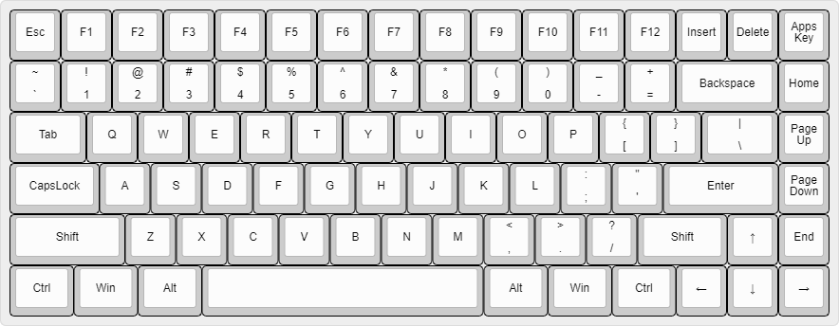
 | [1] 3840x2160 200%缩放 主显示器
[2] 2560x1440 150%缩放
 |  | [3] 1080x1920 100%缩放

 |  | 任务栏

PyCharm
[Debug] |  |  |  |  | Tool |  |  |  | !` | Toggle Bookmark | !Q | Type Info | ^+Up | Stretch to Right
 | Normal |  | Shift |  | Alt |  | Alt Shift |  | !\ | Show Bookmarks | !W | Extend Selection | ^+Down | Stretch to Bottom
F1 |  | Run [Select] |  | Debug [Select] |  | Edit Configurations... |  | Commit | !1 | Go to Bookmark 1 | !E | Parameter Info | ^+Left | Stretch to Left
F2 |  | Toggle Line Breakpoint |  | View Breakpoints |  | Find |  | File Transfer | !2 | Go to Bookmark 2 | !R | Go to Declaration or Usages | ^+Right | Stretch to Right
F3 |  | Show Execution Point |  | Attach to Process... |  | Event Log |  | Hierarchy | !3 | Go to Bookmark 3 | !T | Find Usages | ^O | Manage Projects...
F4 |  | Resume Program |  | Pause Program |  | Problems |  | Event Log | !4 | Go to Bookmark 4 | !Y |  | ^+O | Open...
F5 |  | Step Over |  | Force Step Over |  | Database |  | Database Changes | !+1 | Toggle Bookmark 1 | !U | Toggle Case | ^G | VCS Operations
F6 |  | Force Step Into [Step Into My Code] |  | Smart Step Into |  | Favorites |  | Inspection Results | !+2 | Toggle Bookmark 2 | !I | New Scratch File | ^+G | Git
F7 |  | Step Into [Step Into All Code] |  | Tail |  | TODO |  | Tail | !+3 | Toggle Bookmark 3 | !O | Recent Locations | ^N | New...
F8 |  | Step Out |  | Jump To Cursor |  | Git |  | Learn | !+4 | Toggle Bookmark 4 | !P | Recent Files | ^+N | New Scratch File
F9 |  | Run to Cursor |  | Force Run to Cursor |  | Terminal |  | SciView | !5 | Unsplit All | !A | Quick Definition | #Enter | Toggle Full Screen mode
F10 |  | Quick Evaluate Expression |  | Run with Coverage |  | Project Console |  |  | !6 | Change Splitter Orientation | !S | Add Selection for Next Occurrence | #+Enter | Appearance
F11 |  | Evaluate Expression |  | Profiler |  | 服务 |  | Word Book | !7 | Split Down | !D | Quick Documentation
F12 |  | Run [Run] |  | Debug [Run] |  | Run |  | Debug | !8 | Split Right | !F | Reformat Code
 |  |  |  |  |  |  |  |  | !9 | Goto Previous Splitter | !G | Jump to Source
!BS |  | Stop |  |  |  |  |  |  | !0 | Goto Next Splitter | !H | Show History (Git)
![ |  | Project |  |  |  |  |  |  | <! >! | Settings... | !+H | Show History (Local)
!] |  | Structure |  |  |  |  |  |  | >! <! | Menu | !J
 |  |  |  |  |  |  |  |  | !; | Back | !K
 |  |  |  |  |  |  |  |  | !' | Forward | !L
 |  |  |  |  |  |  |  |  | !, | Code Completion Basic | !Z | Translate
 |  |  |  |  |  |  |  |  | !. | Code Completion SmartType | !X
 |  |  |  |  |  |  |  |  | !/ | Comment with Line Comment | !C | Duplicate Line or Selection
 |  |  |  |  |  |  |  |  | !PgUp | Previous Method | !V | Tool Windows Legacy View Modes
 |  |  |  |  |  |  |  |  | !PgDn | Next Method | !B | Background Tasks | Show
 |  |  |  |  |  |  |  |  | !+PgUp | Scroll Up | !N
 |  |  |  |  |  |  |  |  | !+PgDn | Scroll Down | !M | Move Caret to Matching Brace
 |  |  |  |  |  |  |  |  | +Enter | Start New Line | !+M | Scroll to Center
 |  |  |  |  |  | manage.py |  |  | !+Enter | Start New Line Before Current
 |  |  |  |  |  | Pull Requests

